Report
 | Calypso Measuring Result

 | Measurement Plan |  | Date |  | Order
 | Rotor Gear assy 1313-112-00012G_Durch_33_Ebenen_GB |  | 24-Sep-18 |  | Rotorgear Assy_AH

 | Drawing No. |  | Time |  | Part No.
 |  |  | 14:55:36 |  | Part_1

 | Operator |  | CMM
 | Master

Characteristic | Actual | Nominal | Upper Tol | Lower Tol | Deviation
Durchmesser ø1,504mm -0,4mm_LS | 1.530 | 1.506 | 0.01 | -0.01
Durchmesser ø1,504mm -0,4mm_MI | 1.529 | 1.506 | 0.01 | -0.01
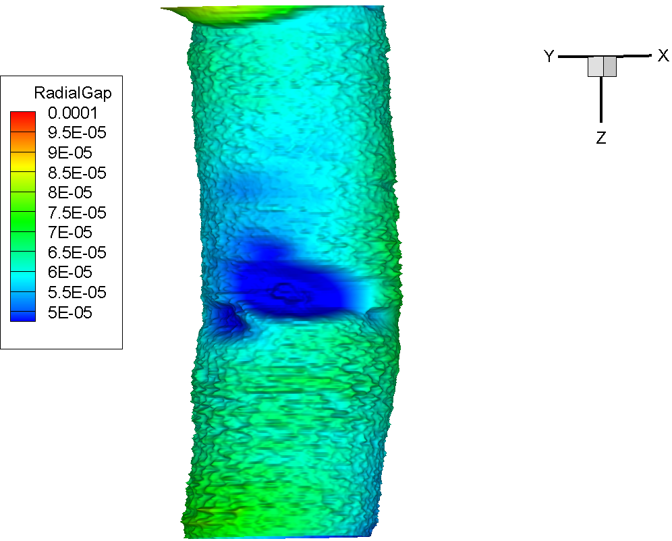
Durchmesser ø1,504mm -0,4mm_MC | 1.531 | 1.506 | 0.01 | -0.01
Durchmesser ø1,504mm -0,6mm_LS | 1.532 | 1.506 | 0.01 | -0.01
Durchmesser ø1,504mm -0,6mm_MI | 1.531 | 1.506 | 0.01 | -0.01
Durchmesser ø1,504mm -0,6mm_MC | 1.534 | 1.506 | 0.01 | -0.01
Durchmesser ø1,504mm -0,8mm_LS | 1.534 | 1.506 | 0.01 | -0.01
Durchmesser ø1,504mm -0,8mm_MI | 1.533 | 1.506 | 0.01 | -0.01
Durchmesser ø1,504mm -0,8mm_MC | 1.536 | 1.506 | 0.01 | -0.01
Durchmesser ø1,504mm -1,00mm_LS | 1.535 | 1.506 | 0.01 | -0.01
Durchmesser ø1,504mm -1,00mm_MI | 1.532 | 1.506 | 0.01 | -0.01
Durchmesser ø1,504mm -1,00mm_MC | 1.537 | 1.506 | 0.01 | -0.01
Durchmesser ø1,504mm -1,20mm_LS | 1.535 | 1.506 | 0.01 | -0.01
Durchmesser ø1,504mm -1,20mm_MI | 1.533 | 1.506 | 0.01 | -0.01
Durchmesser ø1,504mm -1,20mm_MC | 1.537 | 1.506 | 0.01 | -0.01
Durchmesser ø1,504mm -1,40mm_LS | 1.533 | 1.506 | 0.01 | -0.01
Durchmesser ø1,504mm -1,40mm_MI | 1.531 | 1.506 | 0.01 | -0.01
Durchmesser ø1,504mm -1,40mm_MC | 1.535 | 1.506 | 0.01 | -0.01
Durchmesser ø1,504mm -1,6mm_LS | 1.533 | 1.506 | 0.01 | -0.01
Durchmesser ø1,504mm -1,6mm_MI | 1.529 | 1.506 | 0.01 | -0.01
Durchmesser ø1,504mm -1,6mm_MC | 1.536 | 1.506 | 0.01 | -0.01
Durchmesser ø1,504mm -1,8mm_LS | 1.534 | 1.506 | 0.01 | -0.01
Durchmesser ø1,504mm -1,8mm_MI | 1.532 | 1.506 | 0.01 | -0.01
Durchmesser ø1,504mm -1,8mm_MC | 1.536 | 1.506 | 0.01 | -0.01
Durchmesser ø1,504mm -2,00mm_LS | 1.533 | 1.504 | 0.01 | 0
Durchmesser ø1,504mm -2,00mm_MI | 1.531 | 1.504 | 0.01 | 0
Durchmesser ø1,504mm -2,00mm_MC | 1.536 | 1.504 | 0.01 | 0
Durchmesser ø1,504mm -2,20mm_LS | 1.533 | 1.506 | 0.01 | -0.01
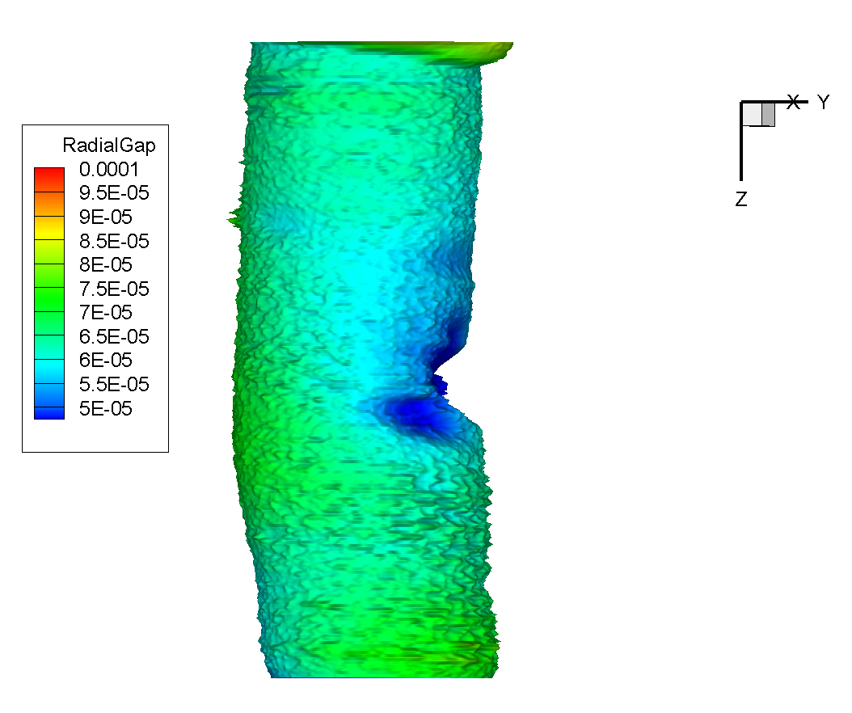
Durchmesser ø1,504mm -2,20mm_MI | 1.532 | 1.506 | 0.01 | -0.01
Durchmesser ø1,504mm -2,20mm_MC | 1.536 | 1.506 | 0.01 | -0.01
Durchmesser ø1,504mm -3,00mm_LS | 1.532 | 1.504 | 0.01 | 0
Durchmesser ø1,504mm -3,00mm_MI | 1.530 | 1.504 | 0.01 | 0
Durchmesser ø1,504mm -3,00mm_MC | 1.535 | 1.504 | 0.01 | 0
Durchmesser ø1,504mm -4,00mm_LS | 1.536 | 1.504 | 0.01 | 0
Durchmesser ø1,504mm -4,00mm_MI | 1.533 | 1.504 | 0.01 | 0
Durchmesser ø1,504mm -4,00mm_MC | 1.540 | 1.504 | 0.01 | 0
Durchmesser ø1,504mm -5,00mm_LS | 1.540 | 1.504 | 0.01 | 0
Durchmesser ø1,504mm -5,00mm_MI | 1.536 | 1.504 | 0.01 | 0
Durchmesser ø1,504mm -5,00mm_MC | 1.544 | 1.504 | 0.01 | 0
Durchmesser ø1,504mm -6,00mm_LS | 1.540 | 1.504 | 0.01 | 0
Durchmesser ø1,504mm -6,00mm_MI | 1.538 | 1.504 | 0.01 | 0
Durchmesser ø1,504mm -6,00mm_MC | 1.543 | 1.504 | 0.01 | 0
Durchmesser ø1,504mm -7,00mm_LS | 1.535 | 1.504 | 0.01 | 0
Durchmesser ø1,504mm -7,00mm_MI | 1.526 | 1.504 | 0.01 | 0
Durchmesser ø1,504mm -7,00mm_MC | 1.541 | 1.504 | 0.01 | 0
Durchmesser ø1,504mm -8,00mm_LS | 1.526 | 1.504 | 0.01 | 0
Durchmesser ø1,504mm -8,00mm_MI | 1.515 | 1.504 | 0.01 | 0
Durchmesser ø1,504mm -8,00mm_MC | 1.537 | 1.504 | 0.01 | 0
Durchmesser ø1,504mm -9,00mm_LS | 1.529 | 1.504 | 0.01 | 0
Durchmesser ø1,504mm -9,00mm_MI | 1.520 | 1.504 | 0.01 | 0
Durchmesser ø1,504mm -9,00mm_MC | 1.536 | 1.504 | 0.01 | 0
Durchmesser ø1,504mm -10,00mm_LS | 1.532 | 1.504 | 0.01 | 0
Durchmesser ø1,504mm -10,00mm_MI | 1.528 | 1.504 | 0.01 | 0
Durchmesser ø1,504mm -10,00mm_MC | 1.535 | 1.504 | 0.01 | 0
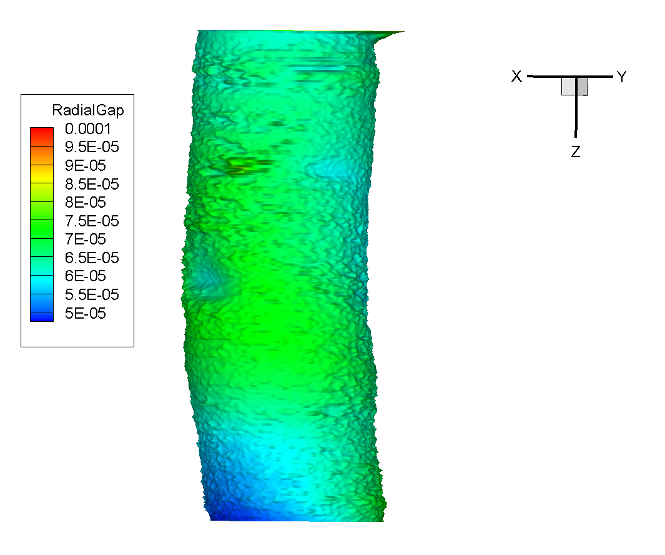
Durchmesser ø1,504mm -11,00mm_LS | 1.533 | 1.504 | 0.01 | 0
Durchmesser ø1,504mm -11,00mm_MI | 1.530 | 1.504 | 0.01 | 0
Durchmesser ø1,504mm -11,00mm_MC | 1.536 | 1.504 | 0.01 | 0
Durchmesser ø1,504mm -12,00mm_LS | 1.533 | 1.504 | 0.01 | 0
Durchmesser ø1,504mm -12,00mm_MI | 1.529 | 1.504 | 0.01 | 0
Durchmesser ø1,504mm -12,00mm_MC | 1.536 | 1.504 | 0.01 | 0
Durchmesser ø1,504mm -13,00mm_LS | 1.533 | 1.504 | 0.01 | 0
Durchmesser ø1,504mm -13,00mm_MI | 1.525 | 1.504 | 0.01 | 0
Durchmesser ø1,504mm -13,00mm_MC | 1.537 | 1.504 | 0.01 | 0
Durchmesser ø1,504mm -14,00mm_LS | 1.533 | 1.504 | 0.01 | 0
Durchmesser ø1,504mm -14,00mm_MI | 1.531 | 1.504 | 0.01 | 0
Durchmesser ø1,504mm -14,00mm_MC | 1.537 | 1.504 | 0.01 | 0
Durchmesser ø1,504mm -14,20mm_LS | 1.533 | 1.504 | 0.01 | -0.01
Durchmesser ø1,504mm -14,20mm_MI | 1.530 | 1.504 | 0.01 | -0.01
Durchmesser ø1,504mm -14,20mm_MC | 1.536 | 1.504 | 0.01 | -0.01
Durchmesser ø1,504mm -14,40mm_LS | 1.534 | 1.504 | 0.01 | -0.01
Durchmesser ø1,504mm -14,40mm_MI | 1.531 | 1.504 | 0.01 | -0.01
Durchmesser ø1,504mm -14,40mm_MC | 1.537 | 1.504 | 0.01 | -0.01
Durchmesser ø1,504mm -14,60mm_LS | 1.534 | 1.504 | 0.01 | -0.01
Durchmesser ø1,504mm -14,60mm_MI | 1.531 | 1.504 | 0.01 | -0.01
Durchmesser ø1,504mm -14,60mm_MC | 1.537 | 1.504 | 0.01 | -0.01
Durchmesser ø1,504mm -14,80mm_LS | 1.533 | 1.504 | 0.01 | -0.01
Durchmesser ø1,504mm -14,80mm_MI | 1.527 | 1.504 | 0.01 | -0.01
Durchmesser ø1,504mm -14,80mm_MC | 1.536 | 1.504 | 0.01 | -0.01
Durchmesser ø1,504mm -15,00mm_LS | 1.532 | 1.504 | 0.01 | 0
Durchmesser ø1,504mm -15,00mm_MI | 1.522 | 1.504 | 0.01 | 0
Durchmesser ø1,504mm -15,00mm_MC | 1.537 | 1.504 | 0.01 | 0
Durchmesser ø1,504mm -15,20mm_LS | 1.529 | 1.504 | 0.01 | -0.01
Durchmesser ø1,504mm -15,20mm_MI | 1.514 | 1.504 | 0.01 | -0.01
Durchmesser ø1,504mm -15,20mm_MC | 1.537 | 1.504 | 0.01 | -0.01
Durchmesser ø1,504mm -15,40mm_LS | 1.527 | 1.504 | 0.01 | -0.01
Durchmesser ø1,504mm -15,40mm_MI | 1.508 | 1.504 | 0.01 | -0.01
Durchmesser ø1,504mm -15,40mm_MC | 1.537 | 1.504 | 0.01 | -0.01
Durchmesser ø1,504mm -15,60mm_LS | 1.524 | 1.504 | 0.01 | -0.01
Durchmesser ø1,504mm -15,60mm_MI | 1.503 | 1.504 | 0.01 | -0.01
Durchmesser ø1,504mm -15,60mm_MC | 1.536 | 1.504 | 0.01 | -0.01
Durchmesser ø1,504mm -15,80mm_LS | 1.524 | 1.504 | 0.01 | -0.01
Durchmesser ø1,504mm -15,80mm_MI | 1.499 | 1.504 | 0.01 | -0.01
Durchmesser ø1,504mm -15,80mm_MC | 1.537 | 1.504 | 0.01 | -0.01
Durchmesser ø1,504mm -16,00mm_LS | 1.523 | 1.504 | 0.01 | 0
Durchmesser ø1,504mm -16,00mm_MI | 1.498 | 1.504 | 0.01 | 0
Durchmesser ø1,504mm -16,00mm_MC | 1.538 | 1.504 | 0.01 | 0
DIN Rundlauf1 | 0.0617019 | 0 | 0.1 | 0
DIN Zylinderform_ID | 0.0425451 | 0 | 0.02 | 0
DIN Geradheit | 0.3630721 | 0 | 0.01 | 0

